关系图
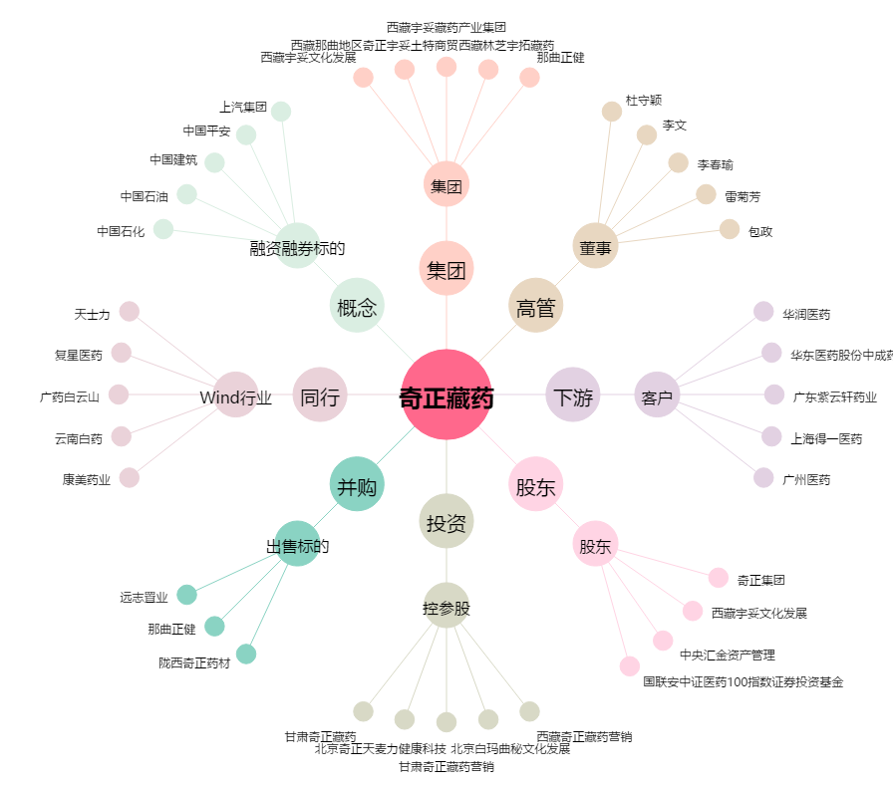
奇正藏药[002287.SZ] - 关系概览图

